화면설계(지역 URL 가져오기)
HOME

서 비 스 명 | Wheater 가져오기_지역정보 | 거 래 명 | x | 해 당 메 뉴 | https://weather.naver.com
기 관 명 | 네이버 날씨 | 비 고
뱅 킹 종 류 | x

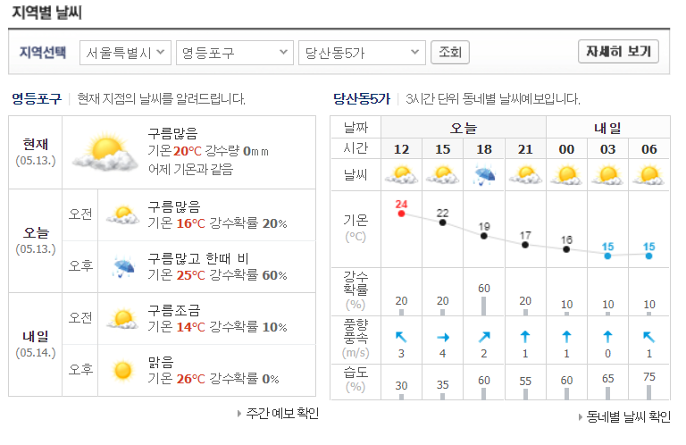
 |  |  |  |  |  | INPUT
 |  |  |  |  |  | 지역선택1 | 시' 정보 입력(서울 특별시)
 |  |  |  |  |  | 지역선택2 | 구' 정보 입력(영등포구)
 |  |  |  |  |  | 지역선택3 | 동' 정보 입력(당산동5가)

서 비 스 명 | Wheater 가져오기 | 거 래 명 | x | 해 당 메 뉴 | https://weather.naver.com
기 관 명 | 네이버 날씨 | 비 고
뱅 킹 종 류 | x

 |  |  |  |  |  | OUTPUT
 |  |  |  |  |  | 조회 | 지역 정보 URL 반환(INPUT에 대한 정보

상품 설명서
서 비 스 명 | Wheater 가져오기 | 거 래 명 | x | 해 당 메 뉴 | https://weather.naver.com
기 관 명 | 네이버 날씨 | 비 고
뱅 킹 종 류 | x
 |  |  |  |  |  | OUTPUT
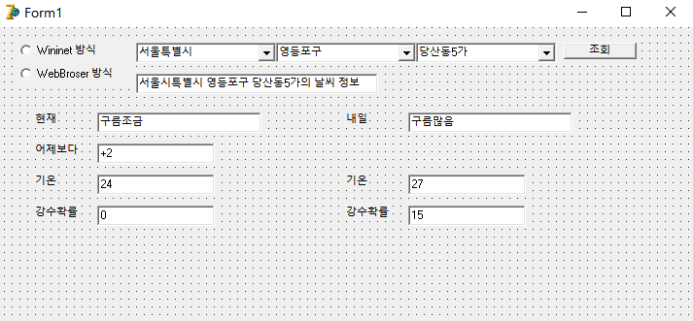
 |  |  |  |  |  | ErrorCode |  | O
1
2
3
4
5
 |  |  |  |  |  | ErrorMessage |  | O
 |  |  |  |  |  | Result |  | O
6
 |  |  |  |  |  |  | 1 | Wininet 방식 라디오 버튼 | Wininet 방식
 |  |  |  |  |  |  |  | WebBroser 방식 라디오 버튼 | WebBroser 방식
 |  |  |  |  |  |  | 2 | 시 Combobox 선택 | 구' 목록 받기 및 주소저장
 |  |  |  |  |  |  | 3 | 구 Combobox 선택 | 동' 목록 받기 및 주소저장
7ㅁ
 |  |  |  |  |  |  | 4 | 동 Combobox 선택 | 주소 완성 및 저장
8
 |  |  |  |  |  |  | 5 | 조회 선택 | 지역 정보 및 날씨 정보 출력
 |  |  |  |  |  |  | 6 | 주소 반환 | 입력한 주소 반환
 |  |  |  |  |  |  | 7 | Output | 현재 날씨 데이터 반환
 |  |  |  |  |  |  | 8 | Output | 내일 날씨 데이터 반환
 |  |  |  |  |  |  | 9 | Output | 실시간 날씨 데이터 가져오기

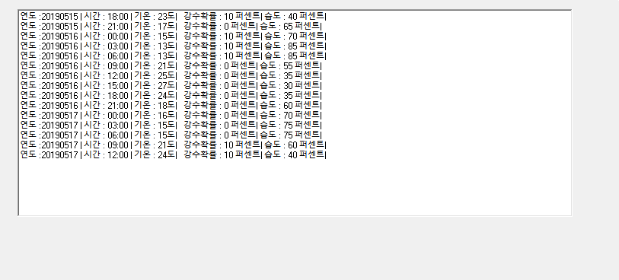
9

